画面設計書
プロジェクト演習 タスク編集機能

 | レイヤー | 配置場所 |  |  | ファイル名 |  |  | 内容
 | View | WebApp |  |  | task-delete.jsp |  |  | タスク詳細画面から遷移し、表示されたタスク削除画面を確認しボタンを押下する
 |  |  |  |  |  |  |  | タスク名:テキストボックス(50) カテゴリーID:セレクトタブ(カテゴリーIDを元にカテゴリー名を表示) 期限:date(date型で取得する) 担当者:セレクト(ユーザーIDを元にユーザー名を表示:24文字) ステータス情報:セレクトタブ(ステータスコードを元にステータス名を表示) メモ:テキストボックス(100)

 | Controller | Servlet |  |  | TaskDeleteServlet.java |  |  | 詳細画面から削除画面へと遷移する
 |  |  |  |  |  |  |  | 削除画面にて確認した内容を削除し、成功したら成功画面へと遷移する
 | Model | model.DAO |  |  | TaskCategoryUserStatusDAO |  |  | 一覧画面で確認した情報をデータベース上から削除する

 |  | model.entity |  |  | TaskCategoryUserStatusBean |  |  | TaskCategoryUserStatusDAOで使用する雛型

 | 画面設計書 | システム名 |  | グループ名 |  | 作成日 | 担当 | 承認印
 |  | タスク変更画面 |  | ProjectX |  | 2024-12-06 | 坂上

 | 画面名称 | タスク変更画面
 | 画面レイアウト
 | 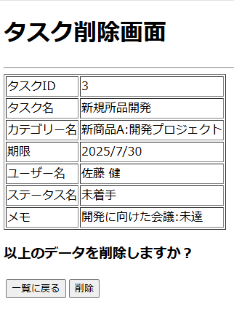 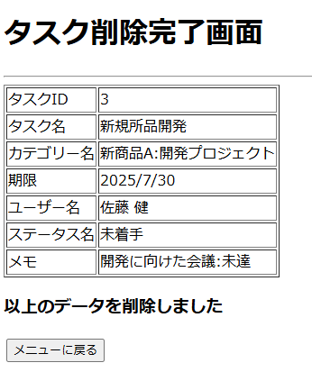

 | フォーム定義
 | action | /TaskListServlet |  |  |  |  | method | get
 | 識別ID | ラベル | type | name | value | 備考
 | タスク変更 |  | submit | taskedit | 一覧に戻る

 | action | /TaskDeleteServlet |  |  |  |  | method | post
 | 識別ID | ラベル | type | name | value | 備考
 | タスク削除 |  | submit | taskdelete | 削除

詳細クラス図
詳細クラス図 |  | システム名 |  | グループ名 | 作成日 | 担当 | 承認印
 |  | タスク詳細画面 |  |  | 2024-12-06 | 坂上

Web Contents
JSP | JSP |  | JSP
task-detail.jsp | task-delete.jsp |  | task-delete-success

Servlet
TaskDeleteServlet.java |  | TaskDeleteServlet.java
TaskDeleteServlet() |  | TaskDeleteServlet()
#doGet(request,response): void |  | #doGet(request,response): void
#doPost(request,response): void |  | #doPost(request,response): void

 |  | model

entity
dao
TaskCategoryUserStatusBean
----------------------------------------
- taskId: int
- taskName: String
- categoryId: int
- categoryName : String
- limitDate : date
- userId : String
- userName : String
- statusCode : String
- statusName : String
- memo : String
- createDatetime : Timestamp
- updateDatetime : Timestamp
----------------------------------------
+ TaskCategoryUserStatusBean()
+ getTaskId() : String
+ setTaskId(taskid : int): void
+getTaskName(): String
+setTaskName(taskname : String): void
+getCategoryId() : String
+setCategoryId(categoryid : int) void
+getCategoryName() : String
+setCategoryName(categoryName : String)
void
+getLimitDate():Date
+setLimitDate(limitdate:date):void
+getUserId():String
+setUserId(useid:String) : void
+getUserName():String
+setUserName(userName:String) : void
+getStatusCode():String
+setStatusCode(statuscode:String) void
+getStatusName():String
+setStatusName(statusName:String) :void
+getMemo():String
+setMemo(memo : String):void
+getCreateDateTime():Timestamp
+setCreateDateTime
(createDatetime:Timestamp) : void
+getUpdateDateTime() : Timestamp
+setUpdateDateTime
(updateDateTime : TimeStamp) : void
ConnectionManager
--------------------------------------------------------------------
-URL : String = "jdbc:mysql://localhost:3306/task_db"
-USER : String = "root"
-PASWORD : String = "root"
---------------------------------------------------------------------
+getConnection() : Connection

TaskCategoryUserStatusDAO
--------------------------------------
--------------------------------------
+delete
(tcus:TaskCategoryUserStatusBean)
:int

